Sheet1
 |  |  |  |  |  |  |  |  | pollutant | run | level | replicate | sample_id | value
 |  |  |  |  |  |  |  |  | co | corrida_1 | 0-��mol/mol | 1 | 1 | 0.00670212766
Verificacion de homogenidad |  |  |  |  |  |  |  |  | co | corrida_1 | 0-��mol/mol | 1 | 2 | 0.004787234043
Registrar los resultados en las columnas B y D |  |  |  |  |  |  |  |  | co | corrida_1 | 0-��mol/mol | 1 | 3 | -0.04928301887
Número de la muestra t | Porción de ensayo 1 | Porción de ensayo 2 | Promedio de la muestra xt | Rango de porción entre ensayos wt |  |  |  |  | co | corrida_1 | 0-��mol/mol | 1 | 4 | 0.004255319149
 | 0.00670 | -0.047962 | -0.020630 | 0.05466 |  |  |  |  | co | corrida_1 | 0-��mol/mol | 1 | 5 | 0.006021276596
 | 0.00479 | -0.048849 | -0.022031 | 0.05364 |  |  |  |  | co | corrida_1 | 0-��mol/mol | 1 | 6 | -0.05226415094
 | -0.04928 | -0.047453 | -0.048368 | 0.00183 |  |  |  |  | co | corrida_1 | 0-��mol/mol | 1 | 7 | 0.003212765957
 | 0.00426 | -0.048679 | -0.022212 | 0.05293 |  |  |  |  | co | corrida_1 | 0-��mol/mol | 1 | 8 | -0.05075471698
 | 0.00602 | -0.050170 | -0.022074 | 0.05619 |  |  |  |  | co | corrida_1 | 0-��mol/mol | 1 | 9 | -0.05196226415
 | -0.05226 | 0.005851 | -0.023207 | 0.05812 |  |  |  |  | co | corrida_1 | 0-��mol/mol | 1 | 10 | -0.04888679245
 | 0.00321 | -0.051642 | -0.024214 | 0.05485 |  |  |  |  | co | corrida_1 | 0-��mol/mol | 2 | 1 | -0.04796226415
 | -0.05075 | 0.004596 | -0.023079 | 0.05535 |  |  |  |  | co | corrida_1 | 0-��mol/mol | 2 | 2 | -0.0488490566
 | -0.05196 | 0.003255 | -0.024353 | 0.05522 |  |  |  |  | co | corrida_1 | 0-��mol/mol | 2 | 3 | -0.04745283019
 | -0.04889 | 0.003532 | -0.022677 | 0.05242 |  |  |  |  | co | corrida_1 | 0-��mol/mol | 2 | 4 | -0.04867924528
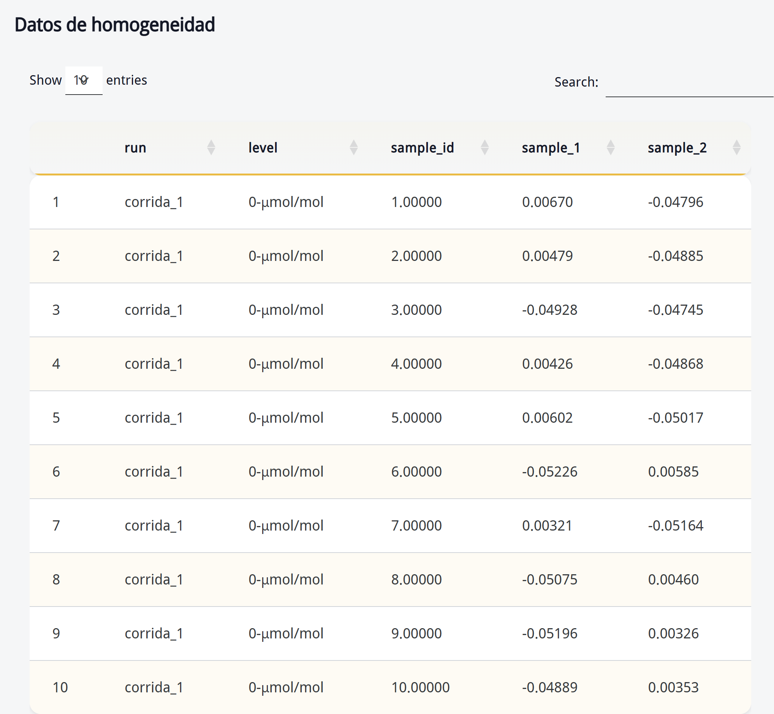
 |  |  |  |  |  |  |  |  | co | corrida_1 | 0-��mol/mol | 2 | 5 | -0.05016981132
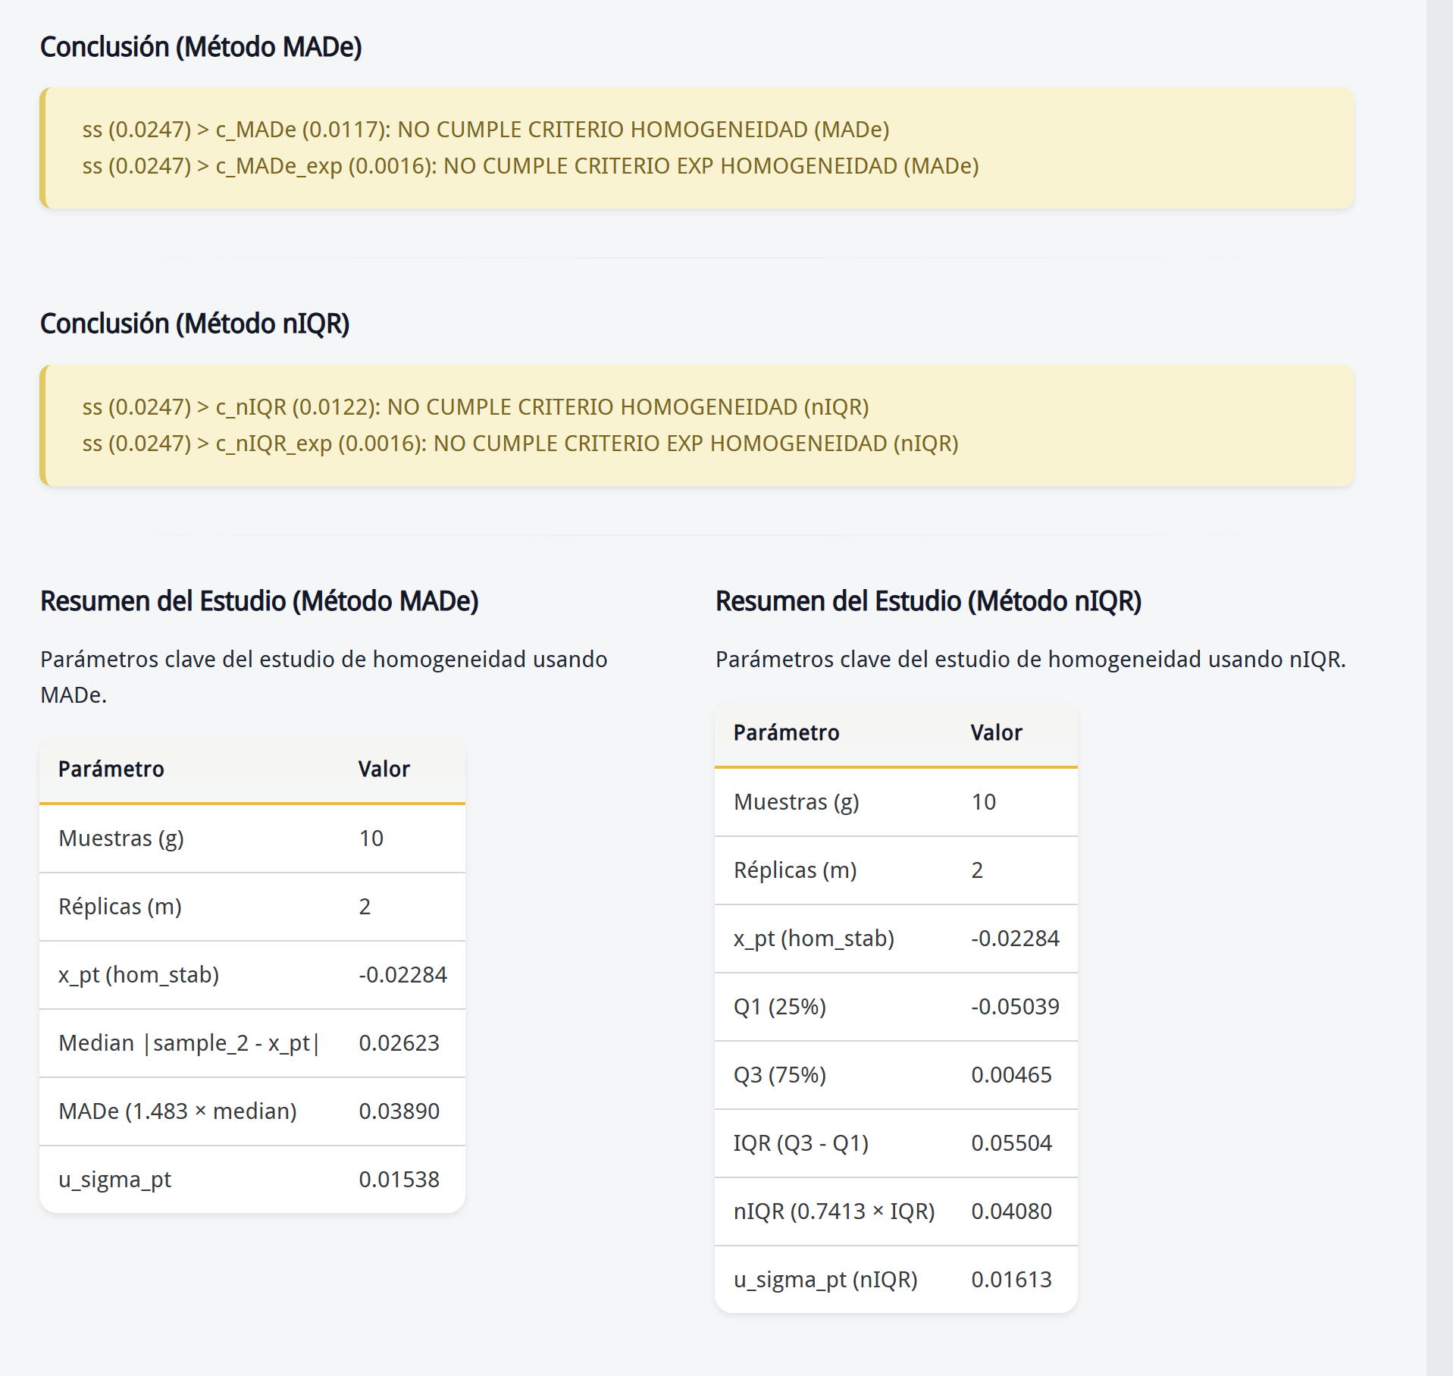
 |  |  |  |  |  |  |  |  | co | corrida_1 | 0-��mol/mol | 2 | 6 | 0.00585106383
 |  |  |  |  |  |  |  |  | co | corrida_1 | 0-��mol/mol | 2 | 7 | -0.05164150943
 |  |  |  |  | -0.025285 |  |  |  | co | corrida_1 | 0-��mol/mol | 2 | 8 | 0.004595744681
Promedio general |  |  |  |  | -0.025285 |  |  |  | co | corrida_1 | 0-��mol/mol | 2 | 9 | 0.003255319149
Desviacion estandar de los promedios de las muestras (sx) |  |  |  |  | 0.008184 | 6.6980987016E-05 |  |  | co | corrida_1 | 0-��mol/mol | 2 | 10 | 0.003531914894
Desviacion estandar intra - muestras (sw) |  |  |  |  | 0.036793 | 0.0013537324588 | 0.0006768662294
Desviacion estandar entre las muestras (Ss) |  |  |  |  | 0.024696
ᵟpt |  |  |  |  | 0.041184

VERIFICACIÓN DE LA ESTABILIDAD

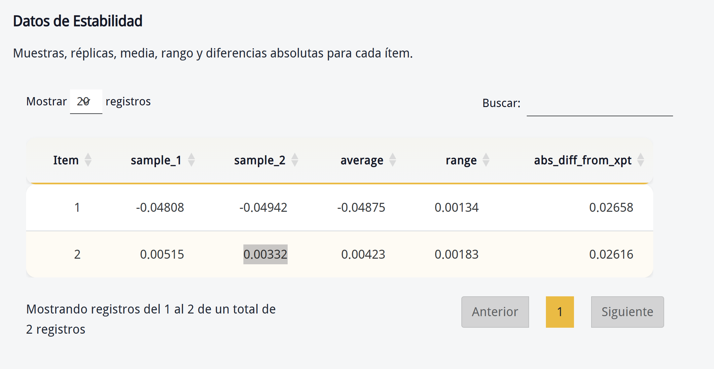
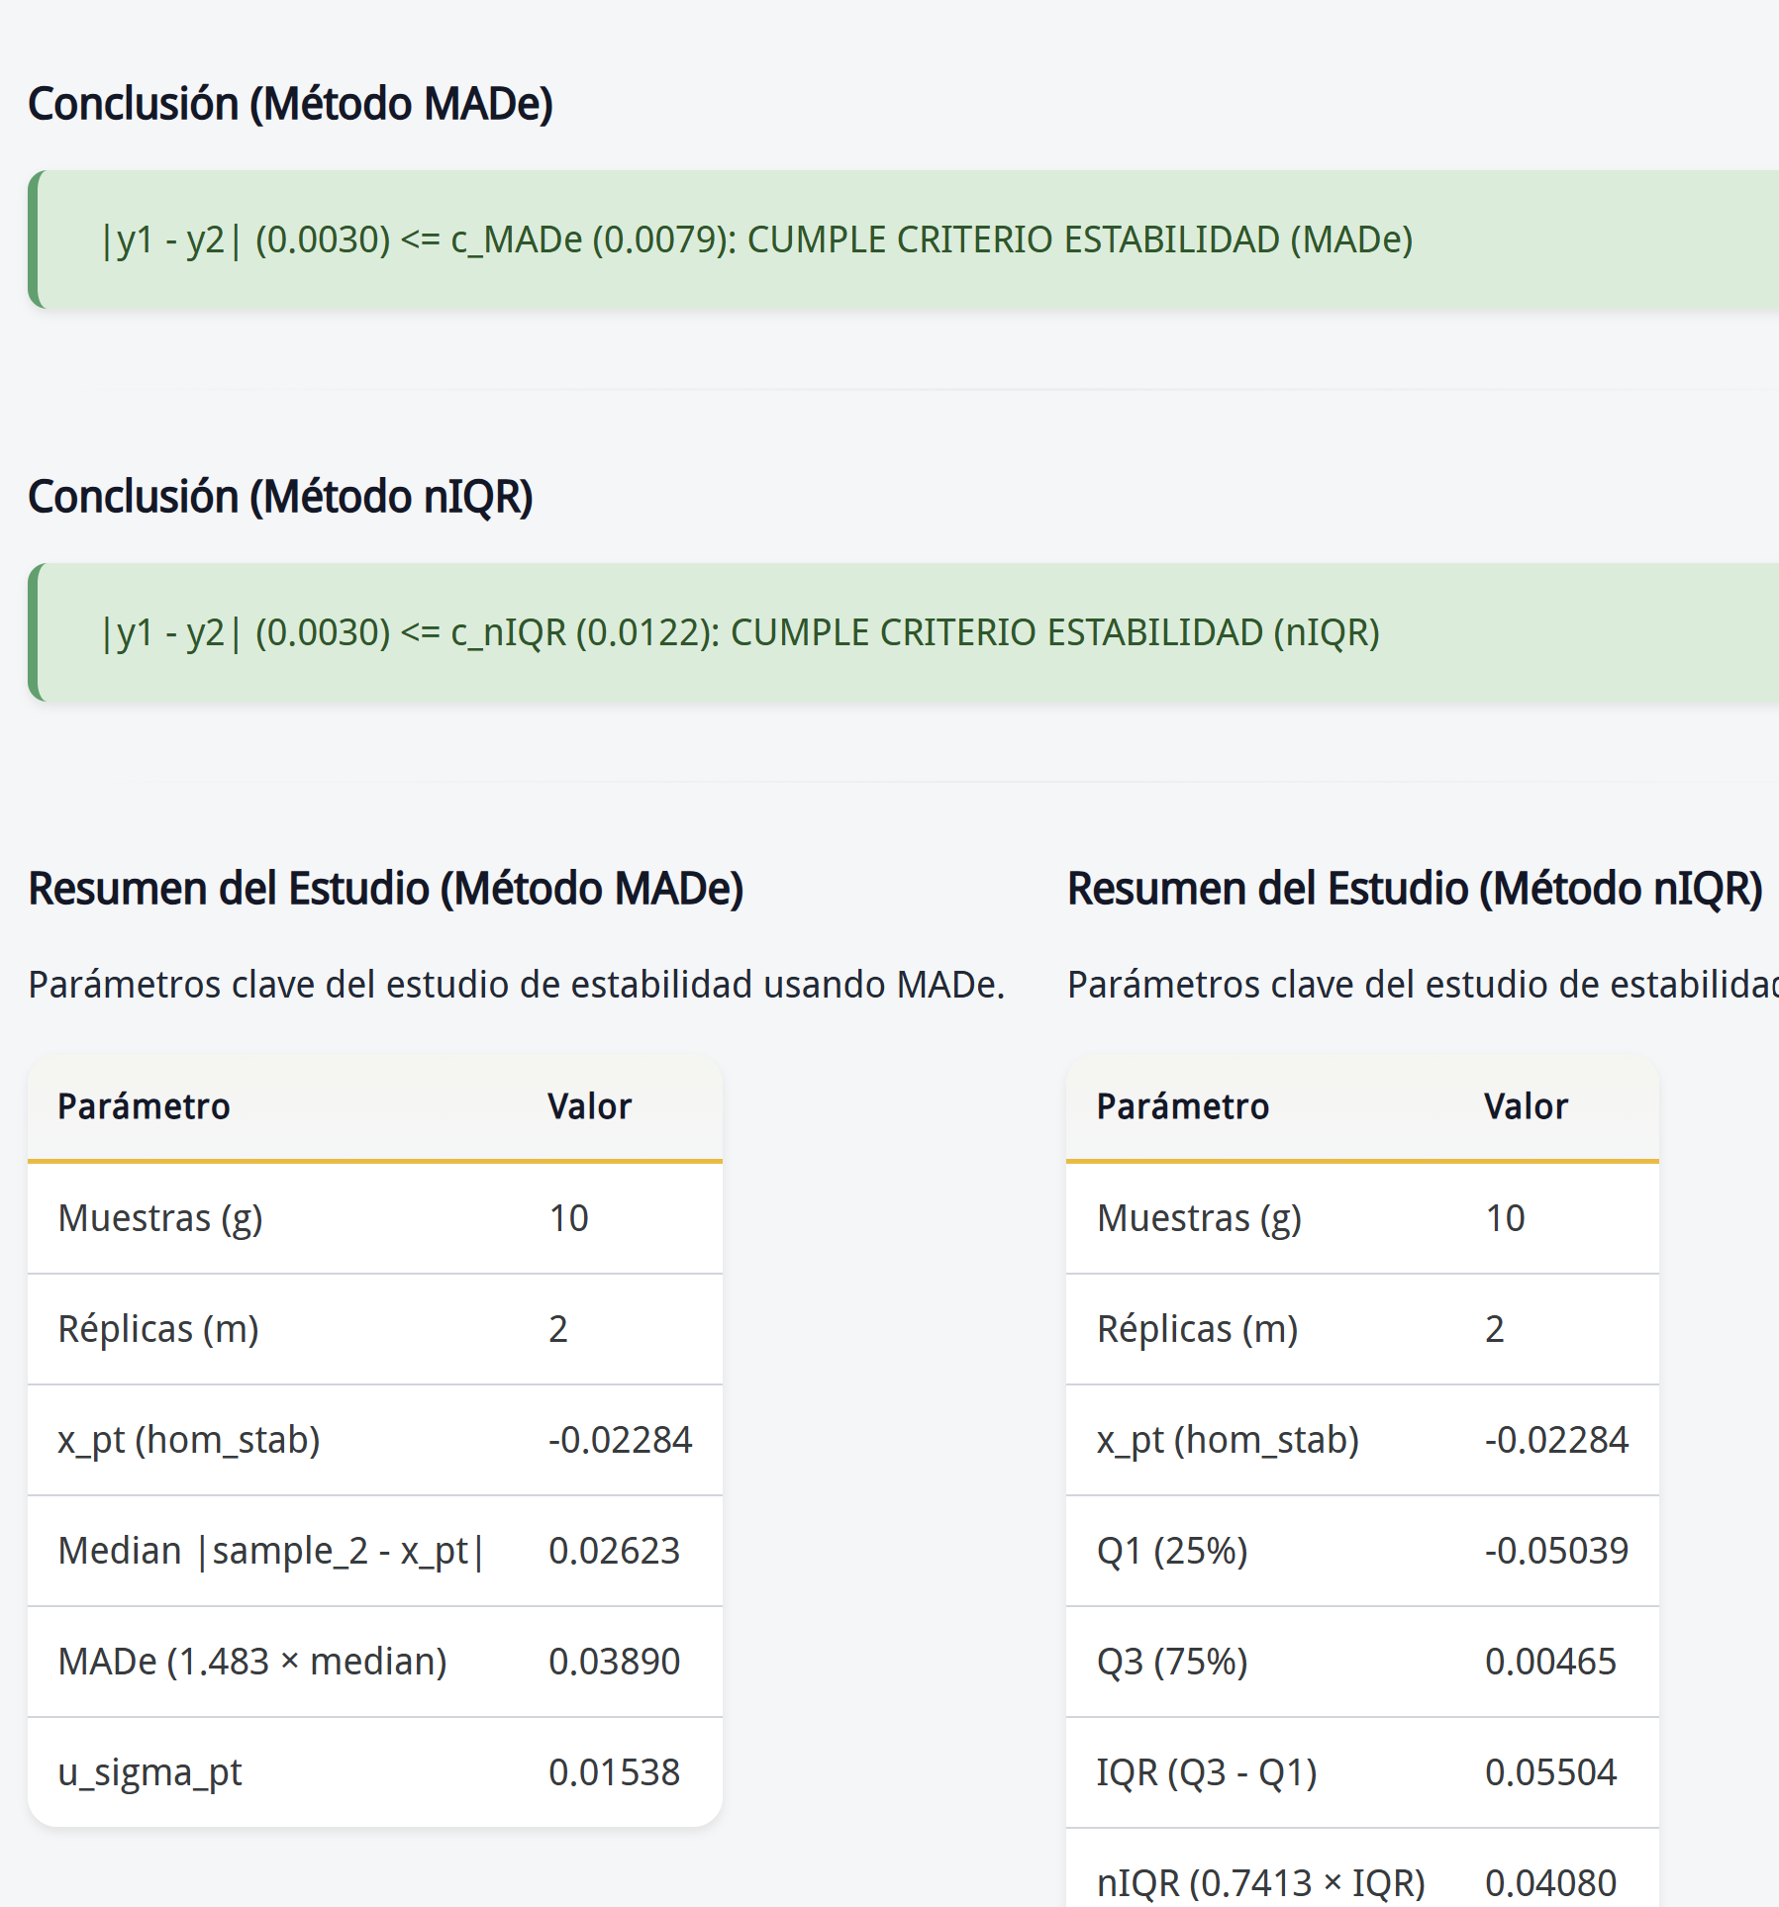
Registrar los resultados en las columnas B y D |  |  |  |  |  |  |  |  |  | pollutant,run,level,replicate,sample_id,value
x,.,− y.,. ≤0,3σ |  |  |  |  |  |  |  |  |  | co,corrida_1,0-��mol/mol,1,1,-0.0480754717
 |  |  |  |  |  |  |  |  |  | co,corrida_1,0-��mol/mol,1,2,0.00514893617
 |  |  |  |  |  |  |  |  |  | co,corrida_1,0-��mol/mol,2,1,-0.04941509434
Número de la muestra t | Replica 1 | Replica 2 | Promedio de la muestra xt | Rango de porción entre ensayos wt |  |  |  |  |  | co,corrida_1,0-��mol/mol,2,2,0.003319148936
 | -0.04808 | -0.04942 | -0.04875 | 0.0013
 | 0.00515 | 0.00332 | 0.0042 | 0.0018

|𝑦 ̅_1−𝑦 ̅_2 |≤0,3𝜎_(𝑝𝑡 )
Promedio general |  |  |  | -0.02226
Diferencia de media de homogeneidad |  |  |  | 0.00303
Se comprueba el valor: |  |  |  | 0.04118

B.3 FÓRMULA PARA LA VERIFICACIÓN DE LA HOMOGENEIDAD
Verificacion de homogenidad

Número de la muestra t | Replica 1 | Replica 2 | Promedio de la muestra xt | Rango de porción entre ensayos wt
3 | 0.00670212766 | -0.04796226415 | -0.021 | 0.0547
111 | 0.004787234043 | -0.0488490566 | -0.022030911279 | 0.0536
201 | -0.04928301887 | -0.04745283019 | -0.04836792453 | 0.0018
330 | 0.004255319149 | -0.04867924528 | -0.022211963065 | 0.0529
405 | 0.006021276596 | -0.05016981132 | -0.022074267362 | 0.0562
481 | -0.05226415094 | 0.00585106383 | -0.023206543555 | 0.0581
599 | 0.003212765957 | -0.05164150943 | -0.024 | 0.0549
704 | -0.05075471698 | 0.004595744681 | -0.023 | 0.0554
766 | -0.05196226415 | 0.003255319149 | -0.024 | 0.0552
858 | -0.04888679245 | 0.003531914894 | -0.023 | 0.0524

Promedio general |  |  |  |  | -0.02528
Desviacion estandar de los promedios de las muestras (sx) |  |  |  |  | 0.00818
Desviacion estandar intra - muestras (sw) |  |  |  |  | 0.03679
Desviacion estandar entre las muestras (Ss) |  |  |  |  | 0.02470
ᵟpt |  |  |  |  | 0.041184356684
Criterio

Verificacion de estabilidad

Se seleccionan aleatoriamente 2 ítemes de ensayo de aptitud y se almacenan a una temperatura elevada (60°C) por la duración de la ronda del esquema de ensayo de aptitud (6 semanas). Se ensayaron los ítemes en duplicad

x,.,− y.,. ≤0,3σ
 |  |  |  |  |  |  |  | pollutant,run,level,replicate,sample_id,value
 |  |  |  |  |  |  |  | co,corrida_1,0-��mol/mol,1,1,-0.0480754717
Número de la muestra t | Replica 1 | Replica 2 | Promedio de la muestra xt | Rango de porción entre ensayos wt |  |  |  | co,corrida_1,0-��mol/mol,1,2,0.00514893617
 | -0.04808 | -0.04942 | -0.04875 | 0.0013 |  |  |  | co,corrida_1,0-��mol/mol,2,1,-0.04941509434
 | 0.00515 | 0.00332 | 0.0042 | 0.0018 |  |  |  | co,corrida_1,0-��mol/mol,2,2,0.003319148936

Promedio general |  |  |  |  | -0.02226
Diferencia de media de homogeneidad |  |  |  |  | 0.00303
Se comprueba el valor: |  |  |  |  | 0.00000
La diferencia es menor del valor de comprobación, de modo que la estabilidad es suficiente.

 | Objetivo: Determinar de la serie de datos el estadistico de dispersión MADe

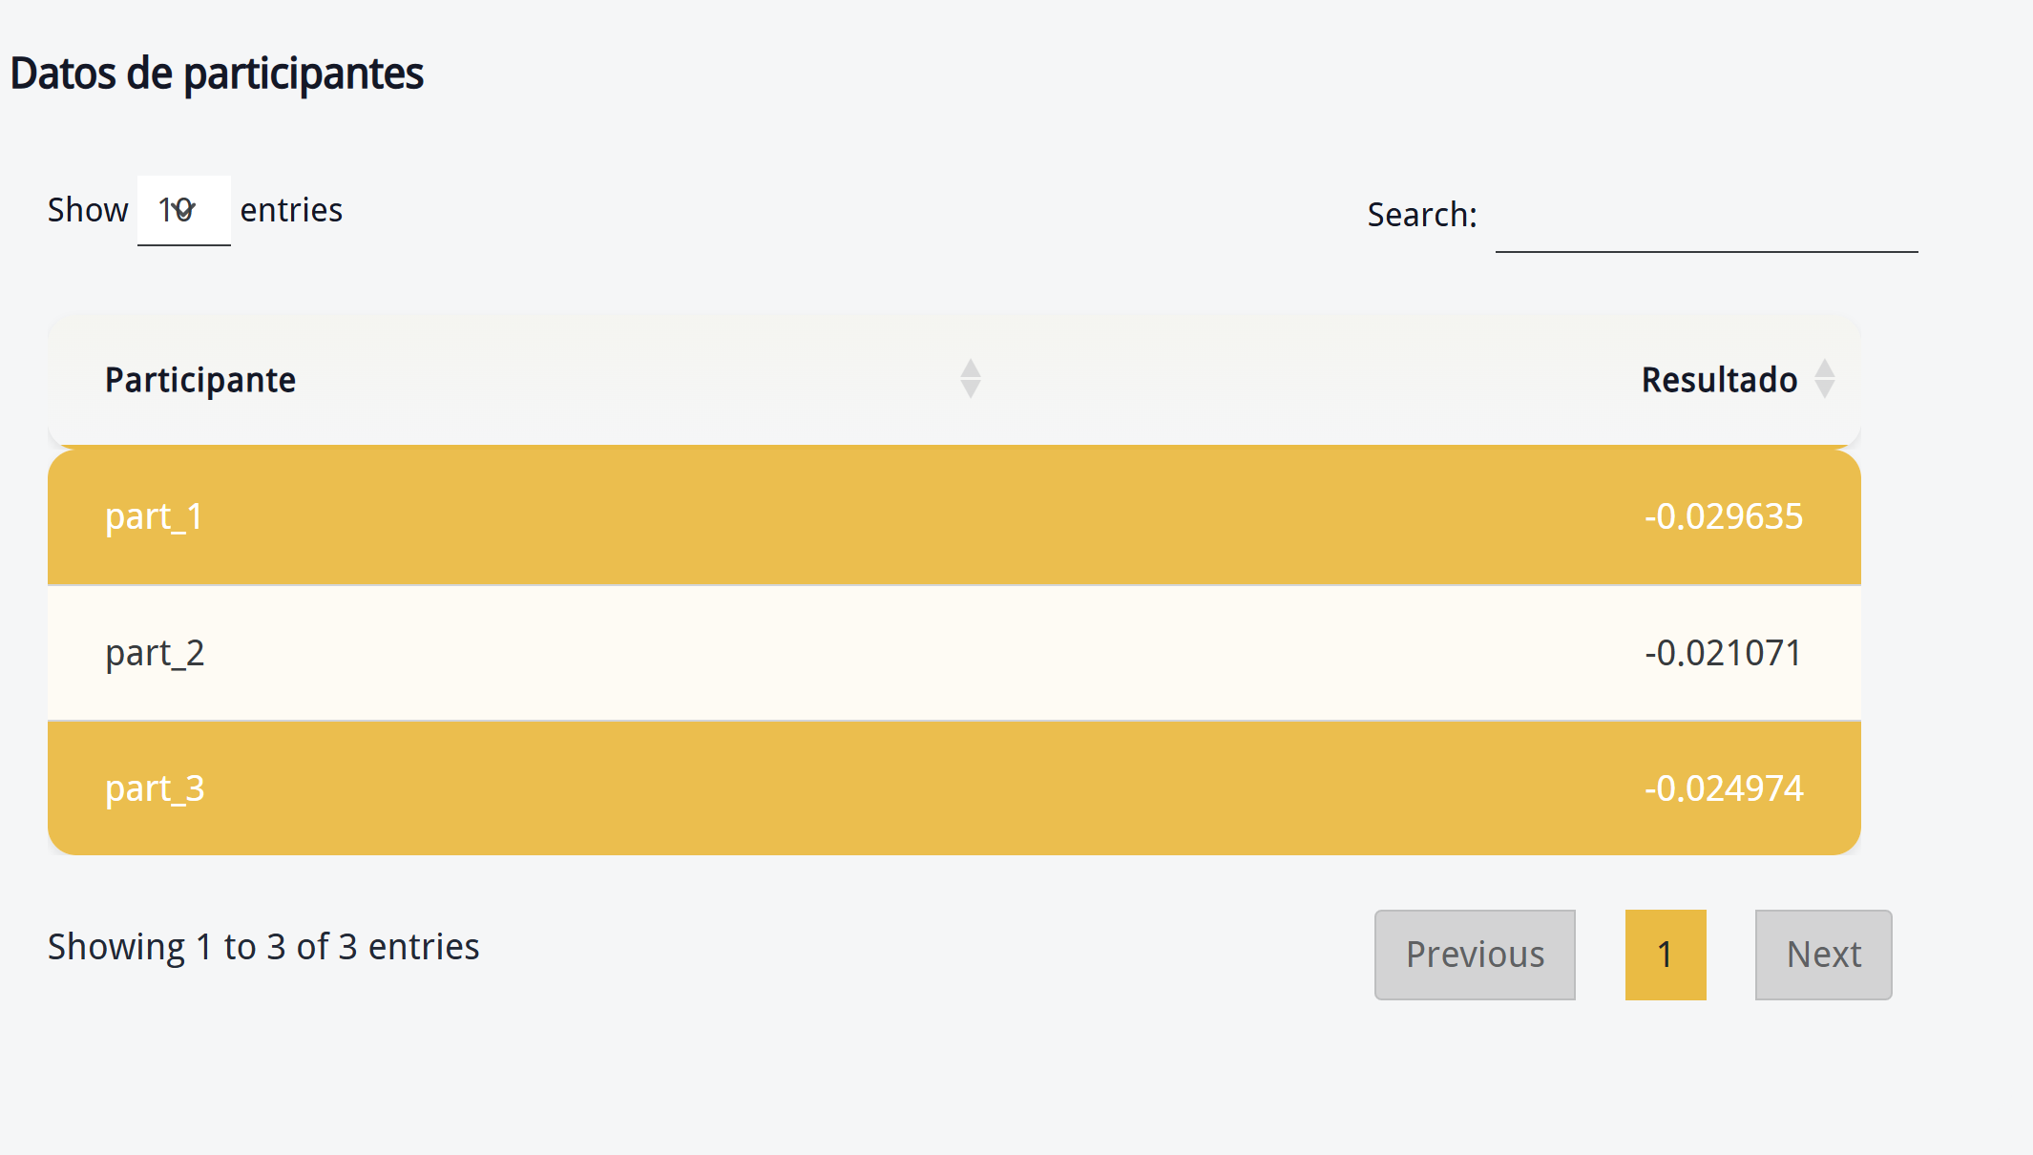

(𝑥_𝑖 )
 | DATOS 1 |  | Datos 2
 |  |  |  |  |  | pollutant,run,level,participant_id,replicate,sample_group,mean_value,sd_value
 | Datos | Desviaciones absolutas |  |  |  | co,corrida_1,0-��mol/mol,part_1,2,1-10,-0.02798398234,0.0282128659
 | 0.00670212766 | 0.029539140906 | -0.04796226415 |  | 0.025125250903 | co,corrida_1,0-��mol/mol,part_1,2,11-20,-0.03293311923,0.02547467387
 | 0.004787234043 | 0.02762424729 | -0.0488490566 |  | 0.026012043353 | co,corrida_1,0-��mol/mol,part_1,2,21-30,-0.0279868326,0.02858429708
 | -0.04928301887 | 0.026446005623 | -0.04745283019 |  | 0.024615816943 | co,corrida_1,0-��mol/mol,part_2,3,1-10,-0.02248920112,0.02831441262
 | 0.004255319149 | 0.027092332396 | -0.04867924528 |  | 0.025842232034 | co,corrida_1,0-��mol/mol,part_2,3,11-20,-0.02305893216,0.02921246215
 | 0.006021276596 | 0.028858289842 | -0.05016981132 |  | 0.027332798073 | co,corrida_1,0-��mol/mol,part_2,3,21-30,-0.01766607788,0.02881354388
 | -0.05226415094 | 0.029427137693 | 0.00585106383 |  | 0.028688077077 | co,corrida_1,0-��mol/mol,part_3,4,1-10,-0.01719943798,0.02811769636
 | 0.003212765957 | 0.026049779204 | -0.05164150943 |  | 0.028804496183 | co,corrida_1,0-��mol/mol,part_3,4,11-20,-0.02880004014,0.0286884291
 | -0.05075471698 | 0.027917703733 | 0.004595744681 |  | 0.027432757927
 | -0.05196226415 | 0.029125250903 | 0.003255319149 |  | 0.026092332396
 | -0.04888679245 | 0.026049779204 | 0.003531914894 |  | 0.026368928141
 |  |  | 0

 |  |  |  |  |  | co,corrida_1,0-��mol/mol,part_3,4,21-30,-0.0289212766,0.02854126249
 |  |  |  |  |  | co,corrida_1,0-��mol/mol,ref,1,1-10,-0.02169253312,0.02747572318
Calculo de la mediana | -0.022837013247 |  |  |  |  | co,corrida_1,0-��mol/mol,ref,1,11-20,-0.01688896026,0.0273778485
Mediana de las diferecias |  | 0.027770975511 | 0.026230630268
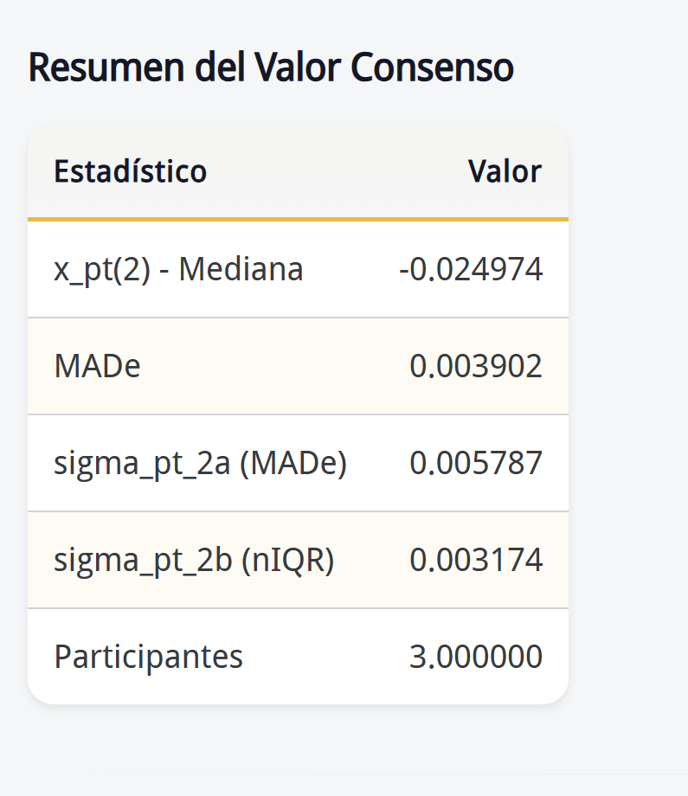
Cálculo de MADe |  | 0.041184356684 | 0.038900024687 | sigma pt

Q1 | -0.050386792453 | 25% datos
Q3 | 0.0046542553195 | 75 % datos

RIC | 0.055041047772
nIRQ | 0.040801928713

